Sheet1
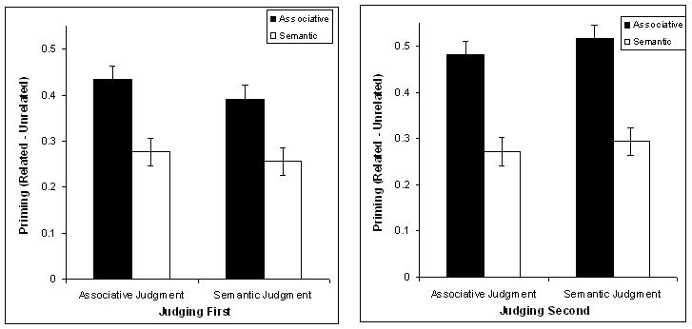

 | Associative Judgment | Semantic Judgment
Associative | 0.3166 | 0.3078
Semantic | 0.17 | 0.1854

 | Associative Judgment | Semantic Judgment
Associative | 0.3603 | 0.336
Semantic | 0.2166 | 0.2279

 | Judgment First | Judgment Second
Associative | 4618.364 | 2835.794
Semantic | 4735.518 | 3442.601

